Gantt
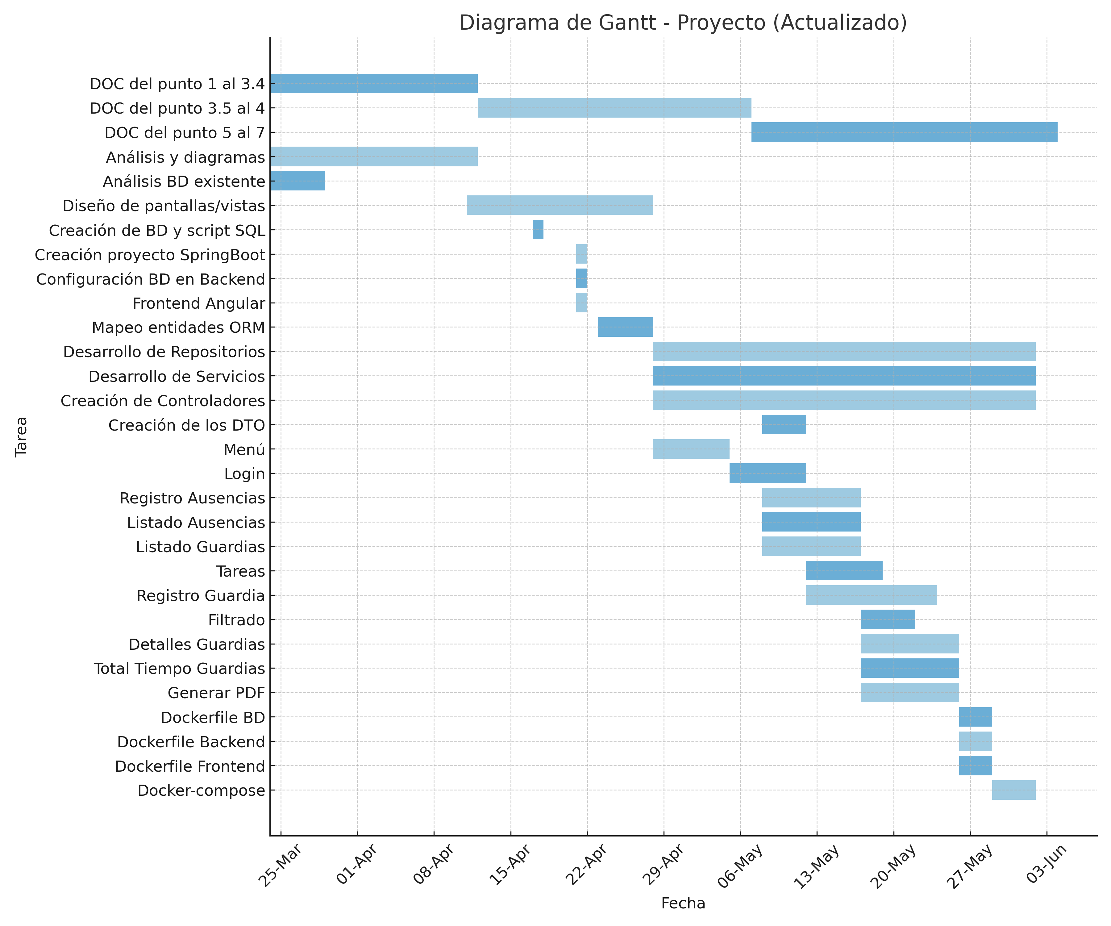
Tarea | Inicio | Fin | Duración
DOC del punto 1 al 3.4 | 2025-03-24 | 2025-04-11 | 18
DOC del punto 3.5 al 4 | 2025-04-12 | 2025-05-06 | 24
DOC del punto 5 al 7 | 2025-05-07 | 2025-06-03 | 27
Análisis y diagramas | 2025-03-24 | 2025-04-11 | 18
Análisis BD existente | 2025-03-24 | 2025-03-28 | 4
Diseño de pantallas/vistas | 2025-04-11 | 2025-04-27 | 16
Creación de BD y script SQL | 2025-04-17 | 2025-04-17 | 0
Creación proyecto SpringBoot | 2025-04-21 | 2025-04-21 | 0
Configuración BD en Backend | 2025-04-21 | 2025-04-21 | 0
Frontend Angular | 2025-04-21 | 2025-04-21 | 0
Mapeo entidades ORM | 2025-04-23 | 2025-04-27 | 4
Desarrollo de Repositorios | 2025-04-28 | 2025-06-01 | 34
Desarrollo de Servicios | 2025-04-28 | 2025-06-01 | 34
Creación de Controladores | 2025-04-28 | 2025-06-01 | 34
Creación de los DTO | 2025-05-08 | 2025-05-11 | 3
Menú | 2025-04-28 | 2025-05-04 | 6
Login | 2025-05-05 | 2025-05-11 | 6
Registro Ausencias | 2025-05-08 | 2025-05-16 | 8
Listado Ausencias | 2025-05-08 | 2025-05-16 | 8
Listado Guardias | 2025-05-08 | 2025-05-16 | 8
Tareas | 2025-05-12 | 2025-05-18 | 6
Registro Guardia | 2025-05-12 | 2025-05-23 | 11
Filtrado | 2025-05-17 | 2025-05-21 | 4
Detalles Guardias | 2025-05-17 | 2025-05-25 | 8
Total Tiempo Guardias | 2025-05-17 | 2025-05-25 | 8
Generar PDF | 2025-05-17 | 2025-05-25 | 8
Dockerfile BD | 2025-05-26 | 2025-05-28 | 2
Dockerfile Backend | 2025-05-26 | 2025-05-28 | 2
Dockerfile Frontend | 2025-05-26 | 2025-05-28 | 2
Docker-compose | 2025-05-29 | 2025-06-01 | 3

